Lapas1
Gaminio kodas | Gaminio vaizdas | Kaina, EUR/vnt | Užsakomas kiekis vnt | Suma EUR | Matmenys, cm
 |  |  |  |  | Ilgis | gylis | aukštis
Art. Nr.
160112 |  | 22.00 | 1 | 22.00 | 50 | 27 | 35

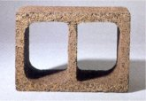

Art. Nr.
160113 |  | 23.50 | 1 | 23.50 | 50 | 27 | 35

Art. Nr.
160115 |  | 26.87 | 1 | 26.87 | 50 | 27 | 42

Art. Nr.
160114 |  | 31.00 | 1 | 31.00 | 50 | 27 | 47

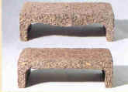
Art. Nr.
160116 |  | 12.12 | 1 | 12.12 | 50 | 27 | 15

 | Viso be PVM |  |  | 115.49
 | PVM 21 % |  |  | 24.25
 | Viso su PVM |  |  | 139.74

 | Transporto išlaidos, kiekvienu atveju tikslinama |  |  | 1
 | Viso |  |  | 140.74
 | Įvrašykite norimą kiekį.
 | http://www.durisolstatyba.lt/durisol-vynoteka.html

